Лист 1
Прайс-лист
МИР ПРЯЖИ

В валюте: руб. (курс 1).
Цены указаны на 07.08.2020

№ | Номенклатура/ Характеристика номенклатуры | Описание | Изображение | Артикул | Цена | Ед. | Остаток | Ссылка на сайт
 | Набор ножниц для вышивания (Коты), 24шт. в пласт.боксе | Набор ножниц для вышивания (Коты), 24шт. в пласт.боксе | 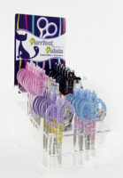 | B4816.1 | 3119.17 |  |  | Изображение
 | Набор ножниц для вышивания (Коты), 24шт. в пласт.боксе |  |  |  | 3119.17 | упак | 3 | Изображение
 | Ножницы кусачки "GAMMA" TC-100 для обрезки ниток кусачки в блистере 105 мм | Ножницы кусачки "GAMMA" TC-100 для обрезки ниток кусачки в блистере 105 мм | 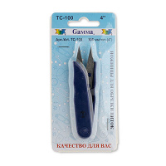 | TC-100 | 44.25 |  |  | Изображение
 | Ножницы кусачки "GAMMA" TC-100 для обрезки ниток кусачки в блистере 105 мм |  |  |  | 44.25 | шт | 14 | Изображение
 | Ножницы "ALFA" вышивальные AF 101-87 | Ножницы "ALFA" вышивальные AF 101-87 | 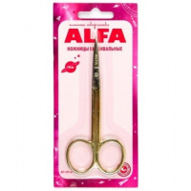 | AF 101-87 | 212.71 |  |  | Изображение
 | Ножницы "ALFA" вышивальные AF 101-87 |  |  |  | 212.71 | шт | 8 | Изображение
 | Ножницы "Aurora" AU 407-70 вышивальные 18 см | Ножницы "Aurora" AU 407-70 вышивальные 18 см | 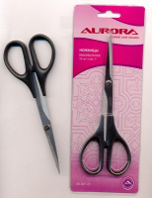 | AU 407-70 | 347.10 |  |  | Изображение
 | Ножницы "Aurora" AU 407-70 вышивальные 18 см |  |  |  | 347.10 | шт | 1 | Изображение
 | Ножницы "Aurora" AU 407SE вышивальные с насечками на лезвиях 110 мм | Ножницы "Aurora" AU 407SE вышивальные с насечками на лезвиях 110 мм | 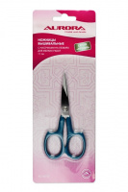 | AU 407SE | 325.07 |  |  | Изображение
 | Ножницы "Aurora" AU 407SE вышивальные с насечками на лезвиях 110 мм |  |  |  | 325.07 | шт | 17 | Изображение
 | Ножницы "Aurora" AU 803-75 общего назначения 190 мм | Ножницы "Aurora" AU 803-75 общего назначения 190 мм |  | AU 803-75 | 382.88 |  |  | Изображение
 | Ножницы "Aurora" AU 803-75 общего назначения 190 мм |  |  |  | 382.88 | шт | 16 | Изображение
 | Ножницы "Aurora" AU 806-45А сниппер 120 мм | Ножницы "Aurora" AU 806-45А сниппер 120 мм | 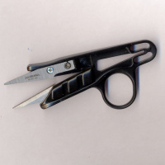 | AU 806-45А | 135.66 |  |  | Изображение
 | Ножницы "Aurora" AU 806-45А сниппер 120 мм |  |  |  | 135.66 | шт | 169 | Изображение
 | Ножницы "Aurora" AU 806-55A универсальные с покрытием антискотч 130 мм | Ножницы "Aurora" AU 806-55A универсальные с покрытием антискотч 130 мм | 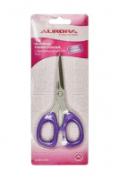 | AU 807-55NS | 415.30 |  |  | Изображение
 | Ножницы "Aurora" AU 806-55A универсальные с покрытием антискотч 130 мм |  |  |  | 415.30 | шт | 15 | Изображение
 | Ножницы "Aurora" AU-406 вышивальные | Ножницы "Aurora" AU-406 вышивальные | 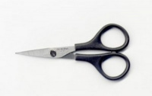 | AU 406 | 239.90 |  |  | Изображение
 | Ножницы "Aurora" AU-406 вышивальные |  |  |  | 239.90 | шт | 117 | Изображение
 | Ножницы "Aurora" AU-406B вышивальные с изогнутыми кончиками для мелких работ | Ножницы "Aurora" AU-406B вышивальные с изогнутыми кончиками для мелких работ | 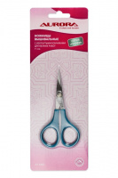 | AU 406B | 298.54 |  |  | Изображение
 | Ножницы "Aurora" AU-406B вышивальные с изогнутыми кончиками для мелких работ |  |  |  | 298.54 | шт | 26 | Изображение
 | Ножницы "Aurora" AU-490 портновские "ЗИГ-ЗАГ" 230 мм Волна | Ножницы "Aurora" AU-490 портновские "ЗИГ-ЗАГ" 230 мм Волна |  | AU 490 | 702.16 |  |  | Изображение
 | Ножницы "Aurora" AU-490 портновские "ЗИГ-ЗАГ" 230 мм Волна |  |  |  | 702.16 | шт | 13 | Изображение
 | Ножницы "Aurora" AU-492 волна шаг зубчика3,5 длина 23 | Ножницы "Aurora" AU-492 волна шаг зубчика3,5 длина 23 |  | AU 492 | 702.16 |  |  | Изображение
 | Ножницы "Aurora" AU-492 волна шаг зубчика3,5 длина 23 |  |  |  | 702.16 | шт | 17 | Изображение
 | Ножницы "Aurora" AU-493 Зигзаг шаг зубчика7 длина 23 | Ножницы "Aurora" AU-493 Зигзаг шаг зубчика7 длина 23 |  | AU 493 | 689.44 |  |  | Изображение
 | Ножницы "Aurora" AU-493 Зигзаг шаг зубчика7 длина 23 |  |  |  | 689.44 | шт | 9 | Изображение
 | Ножницы "Aurora" AU-494 волна шаг зубчика7 мм длина 23 | Ножницы "Aurora" AU-494 волна шаг зубчика7 мм длина 23 |  | AU 494 | 689.44 |  |  | Изображение
 | Ножницы "Aurora" AU-494 волна шаг зубчика7 мм длина 23 |  |  |  | 689.44 | шт | 11 | Изображение
 | Ножницы "Aurora" AU-495 Зигзаг шаг зубчика3,5 длина 23 | Ножницы "Aurora" AU-495 Зигзаг шаг зубчика3,5 длина 23 |  | AU 495 | 689.44 |  |  | Изображение
 | Ножницы "Aurora" AU-495 Зигзаг шаг зубчика3,5 длина 23 |  |  |  | 689.44 | шт | 10 | Изображение
 | Ножницы "Aurora" AU-496 волна шаг зубчика3,5 длина 23 | Ножницы "Aurora" AU-496 волна шаг зубчика3,5 длина 23 |  | AU 496 | 756.31 |  |  | Изображение
 | Ножницы "Aurora" AU-496 волна шаг зубчика3,5 длина 23 |  |  |  | 756.31 | шт | 9 | Изображение
 | Ножницы "Aurora" AU-902-90 раскройные 250 мм | Ножницы "Aurora" AU-902-90 раскройные 250 мм |  | AU 902-90 | 509.50 |  |  | Изображение
 | Ножницы "Aurora" AU-902-90 раскройные 250 мм |  |  |  | 509.50 | шт | 2 | Изображение
 | Ножницы "Aurora" вышивальные AU 101-87 | Ножницы "Aurora" вышивальные AU 101-87 |  | AU 101-87 | 212.71 |  |  | Изображение
 | Ножницы "Aurora" вышивальные AU 101-87 |  |  |  | 212.71 | шт | 85 | Изображение
 | Ножницы "Aurora" вышивальные AU 405 | Ножницы "Aurora" вышивальные AU 405 |  | AU 405 | 239.90 |  |  | Изображение
 | Ножницы "Aurora" вышивальные AU 405 |  |  |  | 239.90 | шт | 195 | Изображение
 | Ножницы "Hemline" 327 для шитья и хобби, нержавеющая сталь, 160 мм | Ножницы "Hemline" 327 для шитья и хобби, нержавеющая сталь, 160 мм |  | 327 | 174.23 |  |  | Изображение
 | Ножницы "Hemline" 327 для шитья и хобби, нержавеющая сталь, 160 мм |  |  |  | 174.23 | шт | 4 | Изображение
 | Ножницы "Hemline" 328 портновские, 210 мм | Ножницы "Hemline" 328 портновские, 210 мм |  | 328 | 244.51 |  |  | Изображение
 | Ножницы "Hemline" 328 портновские, 210 мм |  |  |  | 244.51 | шт | 1 | Изображение
 | Ножницы "Hemline" 353.F, складные | Ножницы "Hemline" 353.F, складные |  | 353.F | 52.03 |  |  | Изображение
 | Ножницы "Hemline" 353.F, складные |  |  |  | 52.03 | шт | 1 | Изображение
 | Ножницы "Hemline" 365 портновcкие с мягкой ручкой, 203 мм | Ножницы "Hemline" 365 портновcкие с мягкой ручкой, 203 мм |  | 365 | 388.41 |  |  | Изображение
 | Ножницы "Hemline" 365 портновcкие с мягкой ручкой, 203 мм |  |  |  | 388.41 | шт | 5 | Изображение
 | Ножницы "Hemline" 368 для хобби с мягкими ручками, 127 мм | Ножницы "Hemline" 368 для хобби с мягкими ручками, 127 мм | 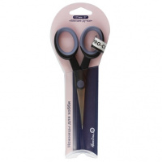 | 368 | 249.18 |  |  | Изображение
 | Ножницы "Hemline" 368 для хобби с мягкими ручками, 127 мм |  |  |  | 249.18 | шт | 4 | Изображение
 | Ножницы "Hobby&Pro" 590000, кухонные многофункциональные, 21.3см/8.3' | Ножницы "Hobby&Pro" 590000, кухонные многофункциональные, 21.3см/8.3' | 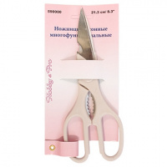 | 7706837 | 91.69 |  |  | Изображение
 | Ножницы "Hobby&Pro" 590000, кухонные многофункциональные, 21.3см/8.3' |  |  |  | 91.69 | шт | 7 | Изображение
 | Ножницы "Hobby&Pro" 590010 вышивальные 10 см/4" | Ножницы "Hobby&Pro" 590010 вышивальные 10 см/4" | 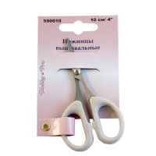 | 7705114 | 56.16 |  |  | Изображение
 | Ножницы "Hobby&Pro" 590010 вышивальные 10 см/4" |  |  |  | 56.16 | шт | 60 | Изображение
 | Ножницы "Hobby&Pro" 590016, для дома и офиса. Для левшей 21.5 см/8 ½' | Ножницы "Hobby&Pro" 590016, для дома и офиса. Для левшей 21.5 см/8 ½' | 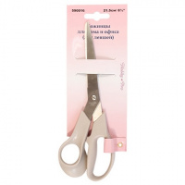 | 7706626 | 86.14 |  |  | Изображение
 | Ножницы "Hobby&Pro" 590016, для дома и офиса. Для левшей 21.5 см/8 ½' |  |  |  | 86.14 | шт | 72 | Изображение
 | Ножницы "Hobby&Pro" 590017, для дома и офиса, 17 см | Ножницы "Hobby&Pro" 590017, для дома и офиса, 17 см | 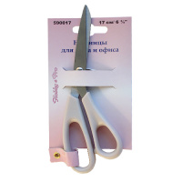 | 7705117 | 74.03 |  |  | Изображение
 | Ножницы "Hobby&Pro" 590017, для дома и офиса, 17 см |  |  |  | 74.03 | шт | 14 | Изображение
 | Ножницы "Hobby&Pro" 590023, портновские профессиональные 30,5см/12' | Ножницы "Hobby&Pro" 590023, портновские профессиональные 30,5см/12' |  | 7718239 | 627.97 |  |  | Изображение
 | Ножницы "Hobby&Pro" 590023, портновские профессиональные 30,5см/12' |  |  |  | 627.97 | шт | 58 | Изображение
 | Ножницы "Hobby&Pro" 590124, портновские 'зиг-заг' 24 см/9 ½' | Ножницы "Hobby&Pro" 590124, портновские 'зиг-заг' 24 см/9 ½' | 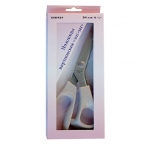 | 7705109 | 775.92 |  |  | Изображение
 | Ножницы "Hobby&Pro" 590124, портновские 'зиг-заг' 24 см/9 ½' |  |  |  | 775.92 | шт | 6 | Изображение
 | Ножницы "Hobby&Pro" 590137 детские«Гитара»13.5 см | Ножницы "Hobby&Pro" 590137 детские«Гитара»13.5 см | 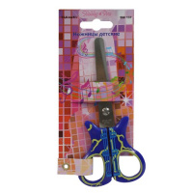 | 7713408 | 54.58 |  |  | Изображение
 | Ножницы "Hobby&Pro" 590137 детские«Гитара»13.5 см |  |  |  | 54.58 | шт | 2 | Изображение
 | Ножницы "Hobby&Pro" 590301 парикмахерские с усилителем, 15,7 см/6,1', | Ножницы "Hobby&Pro" 590301 парикмахерские с усилителем, 15,7 см/6,1', | 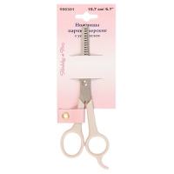 | 7706834 | 115.13 |  |  | Изображение
 | Ножницы "Hobby&Pro" 590301 парикмахерские с усилителем, 15,7 см/6,1', |  |  |  | 115.13 | шт | 22 | Изображение
 | Ножницы "Рукоделие" ESG-101A для творческих работ 90 мм (3,5") | Ножницы "Рукоделие" ESG-101A для творческих работ 90 мм (3,5") |  | ESG-101A | 205.07 |  |  | Изображение
 | Ножницы "Рукоделие" ESG-101A для творческих работ 90 мм (3,5") |  |  |  | 205.07 | шт | 1 | Изображение
 | Ножницы "Рукоделие" ESG-101B для творческих работ 130 мм (5") | Ножницы "Рукоделие" ESG-101B для творческих работ 130 мм (5") |  | ESG-101B | 259.28 |  |  | Изображение
 | Ножницы "Рукоделие" ESG-101B для творческих работ 130 мм (5") |  |  |  | 259.28 | шт | 96 | Изображение
 | Ножницы "Рукоделие" ESG-102B для творческих работ, Города 133 мм (5,25") | Ножницы "Рукоделие" ESG-102B для творческих работ, Города 133 мм (5,25") |  | ESG-102B | 243.17 |  |  | Изображение
 | Ножницы "Рукоделие" ESG-102B для творческих работ, Города 133 мм (5,25") |  |  |  | 243.17 | шт | 1 | Изображение
 | Ножницы "Рукоделие" ESG-102C для творческих работ, Города 140 мм (5,5") | Ножницы "Рукоделие" ESG-102C для творческих работ, Города 140 мм (5,5") |  | ESG-102C | 243.17 |  |  | Изображение
 | Ножницы "Рукоделие" ESG-102C для творческих работ, Города 140 мм (5,5") |  |  |  | 243.17 | шт | 36 | Изображение
 | Ножницы "Рукоделие" ESG-103A для творческих работ, Винтаж 130 мм (5") | Ножницы "Рукоделие" ESG-103A для творческих работ, Винтаж 130 мм (5") |  | ESG-103A | 215.34 |  |  | Изображение
 | Ножницы "Рукоделие" ESG-103A для творческих работ, Винтаж 130 мм (5") |  |  |  | 215.34 | шт | 26 | Изображение
 | Ножницы «Aurora» AU-103-80 раскройные 200 мм | Ножницы «Aurora» AU-103-80 раскройные 200 мм |  | AU 103-80 | 464.93 |  |  | Изображение
 | Ножницы «Aurora» AU-103-80 раскройные 200 мм |  |  |  | 464.93 | шт | 10 | Изображение
 | Ножницы AU 408-55В вышивальные | Ножницы AU 408-55В вышивальные |  | AU 408-55В | 394.12 |  |  | Изображение
 | Ножницы AU 408-55В вышивальные |  |  |  | 394.12 | шт | 1 | Изображение
 | Ножницы G- 204 "Гамма" универсальные 180 мм | Ножницы G- 204 "Гамма" универсальные 180 мм | 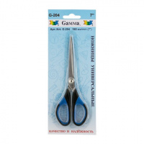 | G204 | 121.94 |  |  | Изображение
 | Ножницы G- 204 "Гамма" универсальные 180 мм |  |  |  | 121.94 | шт | 1 | Изображение
 | Ножницы G-303 "Гамма" портновские в блистере 215 мм | Ножницы G-303 "Гамма" портновские в блистере 215 мм | 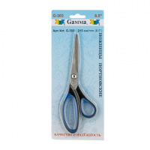 | G303 | 174.20 |  |  | Изображение
 | Ножницы G-303 "Гамма" портновские в блистере 215 мм |  |  |  | 174.20 | шт | 6 | Изображение
 | Ножницы детские 13.5 см/5 ¼' Hobby&Pro590136 тигрик | Ножницы детские 13.5 см/5 ¼' Hobby&Pro590136 тигрик | 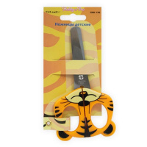 | 7713407 | 56.30 |  |  | Изображение
 | Ножницы детские 13.5 см/5 ¼' Hobby&Pro590136 тигрик |  |  |  | 56.30 | шт | 168 | Изображение
 | Ножницы детские 590135 Hobby&Pro, 13.5 см | Ножницы детские 590135 Hobby&Pro, 13.5 см | 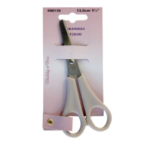 | 7705113 | 34.36 |  |  | Изображение
 | Ножницы детские 590135 Hobby&Pro, 13.5 см |  |  |  | 34.36 | шт | 22 | Изображение
 | Ножницы детские Н-037 - 115 мм | Ножницы детские Н-037 - 115 мм |  | Н037 | 108.20 |  |  | Изображение
 | Ножницы детские Н-037 - 115 мм |  |  |  | 108.20 | шт | 48 | Изображение
 | Ножницы для вышивки SA14 Maxwell premium, 105 мм | Ножницы для вышивки SA14 Maxwell premium, 105 мм | 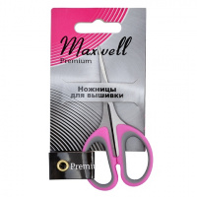 | SA14 | 61.52 |  |  | Изображение
 | Ножницы для вышивки SA14 Maxwell premium, 105 мм |  |  |  | 61.52 | шт | 225 | Изображение
 | Ножницы для дома и офиса 18.5 см/7 ½" Hobby&Pro 590185 | Ножницы для дома и офиса 18.5 см/7 ½" Hobby&Pro 590185 | 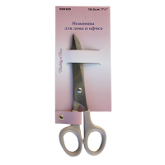 | 7705118 | 79.75 |  |  | Изображение
 | Ножницы для дома и офиса 18.5 см/7 ½" Hobby&Pro 590185 |  |  |  | 79.75 | шт | 49 | Изображение
 | Ножницы для дома и офиса 21.5 см/8 ½" Hobby&Pro 590215 | Ножницы для дома и офиса 21.5 см/8 ½" Hobby&Pro 590215 | 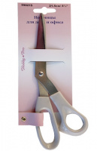 | 7705115 | 79.46 |  |  | Изображение
 | Ножницы для дома и офиса 21.5 см/8 ½" Hobby&Pro 590215 |  |  |  | 79.46 | шт | 42 | Изображение
 | Ножницы для дома и офиса 25.5 см/10" Hobby&Pro 590025 | Ножницы для дома и офиса 25.5 см/10" Hobby&Pro 590025 |  | 7705116 | 114.22 |  |  | Изображение
 | Ножницы для дома и офиса 25.5 см/10" Hobby&Pro 590025 |  |  |  | 114.22 | шт | 47 | Изображение
 | Ножницы для дома и офиса 590401 "Hobby&Pro" 19 см, Anti-slip | Ножницы для дома и офиса 590401 "Hobby&Pro" 19 см, Anti-slip | 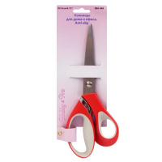 | 7713410 | 122.59 |  |  | Изображение
 | Ножницы для дома и офиса 590401 "Hobby&Pro" 19 см, Anti-slip |  |  |  | 122.59 | шт | 15 | Изображение
 | Ножницы для машинной вышивки, нержавеющая сталь, 150мм | Ножницы для машинной вышивки, нержавеющая сталь, 150мм |  | 357 | 321.97 |  |  | Изображение
 | Ножницы для машинной вышивки, нержавеющая сталь, 150мм |  |  |  | 321.97 | шт | 12 | Изображение
 | Ножницы для обрезания нитей, 120мм | Ножницы для обрезания нитей, 120мм |  | 332 | 643.41 |  |  | Изображение
 | Ножницы для обрезания нитей, 120мм |  |  |  | 643.41 | шт | 5 | Изображение
 | Ножницы для обрезки ниток 120мм | Ножницы для обрезки ниток 120мм | 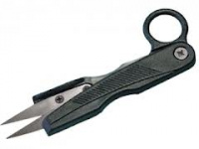 | Н065 | 156.00 |  |  | Изображение
 | Ножницы для обрезки ниток 120мм |  |  |  | 156.00 | шт | 71 | Изображение
 | Ножницы для рукоделия "цапельки" Maxwell MAXW.TS-TN3 115 мм | Ножницы для рукоделия "цапельки" Maxwell MAXW.TS-TN3 115 мм |  | MAXW.TS-TN3 | 272.53 |  |  | Изображение
 | Ножницы для рукоделия "цапельки" Maxwell MAXW.TS-TN3 115 мм |  |  |  | 272.53 | шт | 1 | Изображение
 | Ножницы для рукоделия "цапельки" Maxwell MAXW.TS-TN4, 90 мм | Ножницы для рукоделия "цапельки" Maxwell MAXW.TS-TN4, 90 мм | 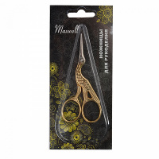 | MAXW.TS-TN4 | 333.48 |  |  | Изображение
 | Ножницы для рукоделия "цапельки" Maxwell MAXW.TS-TN4, 90 мм |  |  |  | 333.48 | шт | 10 | Изображение
 | Ножницы для рукоделия H-092: длина ножниц - 120 мм | Ножницы для рукоделия H-092: длина ножниц - 120 мм |  | Н092 | 131.20 |  |  | Изображение
 | Ножницы для рукоделия H-092: длина ножниц - 120 мм |  |  |  | 131.20 | шт | 31 | Изображение
 | Ножницы для рукоделия S210452T Maxwell premium, 135 мм | Ножницы для рукоделия S210452T Maxwell premium, 135 мм | 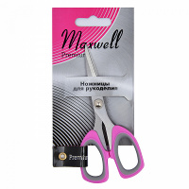 | S210452T | 96.32 |  |  | Изображение
 | Ножницы для рукоделия S210452T Maxwell premium, 135 мм |  |  |  | 96.32 | шт | 160 | Изображение
 | Ножницы для хобби с мягкой ручкой, тефлон XCUT, 4,5 дюйма | Ножницы для хобби с мягкой ручкой, тефлон XCUT, 4,5 дюйма | 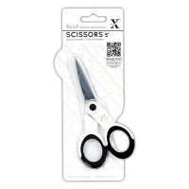 | XCU255200 | 303.93 |  |  | Изображение
 | Ножницы для хобби с мягкой ручкой, тефлон XCUT, 4,5 дюйма |  |  |  | 303.93 | шт | 8 | Изображение
 | Ножницы для хобби с мягкой ручкой, тефлон XCUT, 5 дюйма | Ножницы для хобби с мягкой ручкой, тефлон XCUT, 5 дюйма |  | XCU255202 | 399.09 |  |  | Изображение
 | Ножницы для хобби с мягкой ручкой, тефлон XCUT, 5 дюйма |  |  |  | 399.09 | шт | 3 | Изображение
 | Ножницы для хобби с мягкой ручкой, тефлон XCUT, 6 3/4 дюйма | Ножницы для хобби с мягкой ручкой, тефлон XCUT, 6 3/4 дюйма |  | XCU255205 | 405.44 |  |  | Изображение
 | Ножницы для хобби с мягкой ручкой, тефлон XCUT, 6 3/4 дюйма |  |  |  | 405.44 | шт | 9 | Изображение
 | Ножницы для хобби с мягкой ручкой, тефлон XCUT, 6,5 дюйма | Ножницы для хобби с мягкой ручкой, тефлон XCUT, 6,5 дюйма | 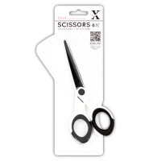 | XCU255203 | 303.93 |  |  | Изображение
 | Ножницы для хобби с мягкой ручкой, тефлон XCUT, 6,5 дюйма |  |  |  | 303.93 | шт | 12 | Изображение
 | Ножницы закройные H-060: длина ножниц - 250 мм | Ножницы закройные H-060: длина ножниц - 250 мм |  | Н060 | 304.00 |  |  | Изображение
 | Ножницы закройные H-060: длина ножниц - 250 мм |  |  |  | 304.00 | шт | 70 | Изображение
 | Ножницы закройные S220695 Maxwell premium, 260 мм | Ножницы закройные S220695 Maxwell premium, 260 мм | 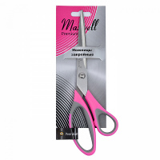 | S220695 | 203.89 |  |  | Изображение
 | Ножницы закройные S220695 Maxwell premium, 260 мм |  |  |  | 203.89 | шт | 61 | Изображение
 | Ножницы закройные профессиональные H-078: длина ножниц - 258мм | Ножницы закройные профессиональные H-078: длина ножниц - 258мм |  | Н078 | 292.56 |  |  | Изображение
 | Ножницы закройные профессиональные H-078: длина ножниц - 258мм |  |  |  | 292.56 | шт | 35 | Изображение
 | Ножницы зиг-заг 23 см, шаг зубчика 3.5 мм, Aurora AU 491 | Ножницы зиг-заг 23 см, шаг зубчика 3.5 мм, Aurora AU 491 |  | AU 491 | 702.16 |  |  | Изображение
 | Ножницы зиг-заг 23 см, шаг зубчика 3.5 мм, Aurora AU 491 |  |  |  | 702.16 | шт | 21 | Изображение
 | Ножницы кусачки "GAMMA" ТС-800 для обрезки ниток кусачки в блистере 120 мм | Ножницы кусачки "GAMMA" ТС-800 для обрезки ниток кусачки в блистере 120 мм | 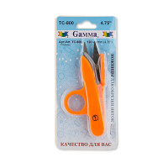 | TC-800 | 56.25 |  |  | Изображение
 | Ножницы кусачки "GAMMA" ТС-800 для обрезки ниток кусачки в блистере 120 мм |  |  |  | 56.25 | шт | 23 | Изображение
 | Ножницы маникюрные остроконечные 95 мм(Н-093) | Ножницы маникюрные остроконечные 95 мм(Н-093) |  | Н093 | 170.00 |  |  | Изображение
 | Ножницы маникюрные остроконечные 95 мм(Н-093) |  |  |  | 170.00 | шт | 26 | Изображение
 | Ножницы маникюрные с безопасными кончиками, 9 см/3.5" Hobby&Pro 590311 | Ножницы маникюрные с безопасными кончиками, 9 см/3.5" Hobby&Pro 590311 |  | 7706836 | 92.00 |  |  | Изображение
 | Ножницы маникюрные с безопасными кончиками, 9 см/3.5" Hobby&Pro 590311 |  |  |  | 92.00 | шт | 24 | Изображение
 | Ножницы общего назначения 17см Aurora | Ножницы общего назначения 17см Aurora | 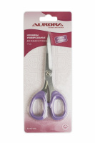 | AU 807-65А | 399.37 |  |  | Изображение
 | Ножницы общего назначения 17см Aurora |  |  |  | 399.37 | шт | 39 | Изображение
 | Ножницы парикмахерски с/ус удлиненные 160мм | Ножницы парикмахерски с/ус удлиненные 160мм |  | Н062 | 167.70 |  |  | Изображение
 | Ножницы парикмахерски с/ус удлиненные 160мм |  |  |  | 167.70 | шт | 11 | Изображение
 | Ножницы парикмахерские комбинированные ручки 160 см | Ножницы парикмахерские комбинированные ручки 160 мм | 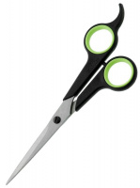 | Н087 | 162.00 |  |  | Изображение
 | Ножницы парикмахерские комбинированные ручки 160 см |  |  |  | 162.00 | шт | 17 | Изображение
 | Ножницы портновские 10" 25.5 см/10" Hobby&Pro 590255 | Ножницы портновские 10" 25.5 см/10" Hobby&Pro 590255 | 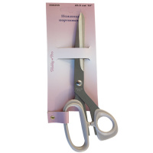 | 7705110 | 171.02 |  |  | Изображение
 | Ножницы портновские 10" 25.5 см/10" Hobby&Pro 590255 |  |  |  | 171.02 | шт | 40 | Изображение
 | Ножницы портновские 16.5 см/6 ½" Hobby&Pro 590165 | Ножницы портновские 16.5 см/6 ½" Hobby&Pro 590165 | 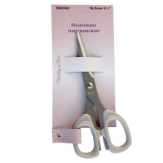 | 7705112 | 92.36 |  |  | Изображение
 | Ножницы портновские 16.5 см/6 ½" Hobby&Pro 590165 |  |  |  | 92.36 | шт | 17 | Изображение
 | Ножницы портновские 210 мм | Ножницы портновские 210 мм |  | 325 | 580.68 |  |  | Изображение
 | Ножницы портновские 210 мм |  |  |  | 580.68 | шт | 1 | Изображение
 | Ножницы портновские H-043: длина ножниц - 215 мм | Ножницы портновские H-043: длина ножниц - 215 мм |  | Н043 | 226.00 |  |  | Изображение
 | Ножницы портновские H-043: длина ножниц - 215 мм |  |  |  | 226.00 | шт | 32 | Изображение
 | Ножницы портновские S210482T Maxwell premium, 205 мм | Ножницы портновские S210482T Maxwell premium, 205 мм | 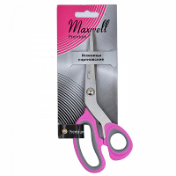 | S210482T | 162.79 |  |  | Изображение
 | Ножницы портновские S210482T Maxwell premium, 205 мм |  |  |  | 162.79 | шт | 50 | Изображение
 | Ножницы портновские S210492T Maxwell premium, 230 мм | Ножницы портновские S210492T Maxwell premium, 230 мм | 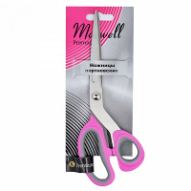 | S210492T | 180.58 |  |  | Изображение
 | Ножницы портновские S210492T Maxwell premium, 230 мм |  |  |  | 180.58 | шт | 33 | Изображение
 | Ножницы портновские Н-043-01 с микронасечкой - 215 мм | Ножницы портновские Н-043-01 с микронасечкой - 215 мм |  | Н043-01 | 250.00 |  |  | Изображение
 | Ножницы портновские Н-043-01 с микронасечкой - 215 мм |  |  |  | 250.00 | шт | 43 | Изображение
 | Ножницы портновские Н-094: длина ножниц - 230 мм | Ножницы портновские Н-094: длина ножниц - 230 мм |  | Н094 | 269.80 |  |  | Изображение
 | Ножницы портновские Н-094: длина ножниц - 230 мм |  |  |  | 269.80 | шт | 39 | Изображение
 | Ножницы портновские с микрозубьями, 22,5 см | Ножницы портновские с микрозубьями, 22,5 см | 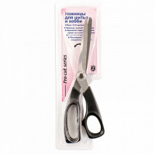 | 362.ТМ | 353.05 |  |  | Изображение
 | Ножницы портновские с микрозубьями, 22,5 см |  |  |  | 353.05 | шт | 4 | Изображение
 | Ножницы портновские с микрозубьями, 23,5 см | Ножницы портновские с микрозубьями, 23,5 см | 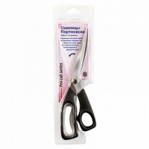 | 360.TM | 389.44 |  |  | Изображение
 | Ножницы портновские с микрозубьями, 23,5 см |  |  |  | 389.44 | шт | 4 | Изображение
 | Ножницы раскройные 21см Aurora | Ножницы раскройные 21см Aurora | 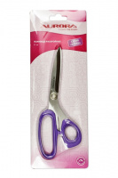 | AU 807-80 | 487.61 |  |  | Изображение
 | Ножницы раскройные 21см Aurora |  |  |  | 487.61 | шт | 1 | Изображение
 | Ножницы раскройные 23см Aurora | Ножницы раскройные 23см Aurora | 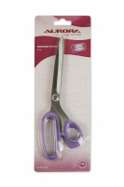 | AU 807-90А | 518.79 |  |  | Изображение
 | Ножницы раскройные 23см Aurora |  |  |  | 518.79 | шт | 4 | Изображение
 | Ножницы раскройные 25см Aurora | Ножницы раскройные 25см Aurora | 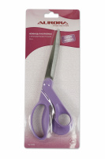 | AU 1010 | 610.00 |  |  | Изображение
 | Ножницы раскройные 25см Aurora |  |  |  | 610.00 | шт | 9 | Изображение
 | Ножницы раскройные для левшей и правшей, 23 см Aurora | Ножницы раскройные для левшей и правшей, 23 см Aurora |  | AU 103-90 | 488.46 |  |  | Изображение
 | Ножницы раскройные для левшей и правшей, 23 см Aurora |  |  |  | 488.46 | шт | 7 | Изображение
 | Ножницы раскройные с резиновыми вставками 22 см, Aurora AU 901-85 | Ножницы раскройные с резиновыми вставками 22 см, Aurora AU 901-85 |  | AU 901-85 | 517.00 |  |  | Изображение
 | Ножницы раскройные с резиновыми вставками 22 см, Aurora AU 901-85 |  |  |  | 517.00 | шт | 15 | Изображение
 | Ножницы раскройные с резиновыми вставками 25 см, Aurora AU 901-95 | Ножницы раскройные с резиновыми вставками 25 см, Aurora AU 901-95 |  | AU 901-95 | 541.89 |  |  | Изображение
 | Ножницы раскройные с резиновыми вставками 25 см, Aurora AU 901-95 |  |  |  | 541.89 | шт | 5 | Изображение
 | Ножницы складные дорожные 10 см/4' Hobby&Pro 590005 | Ножницы складные дорожные 10 см/4' Hobby&Pro 590005 | 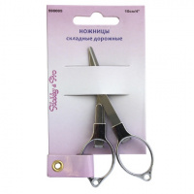 | 7718240 | 114.51 |  |  | Изображение
 | Ножницы складные дорожные 10 см/4' Hobby&Pro 590005 |  |  |  | 114.51 | шт | 8 | Изображение
 | Ножницы универсальные 20 см/8" Hobby&Pro 590020 | Ножницы универсальные 20 см/8" Hobby&Pro 590020 |  | 590020 | 98.29 |  |  | Изображение
 | Ножницы универсальные 20 см/8" Hobby&Pro 590020 |  |  |  | 98.29 | шт | 52 | Изображение
 | Ножницы универсальные S210472T Maxwell premium, 175 мм | Ножницы универсальные S210472T Maxwell premium, 175 мм | 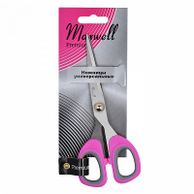 | S210472T | 117.99 |  |  | Изображение
 | Ножницы универсальные S210472T Maxwell premium, 175 мм |  |  |  | 117.99 | шт | 86 | Изображение
 | Ножницы филиров.170мм | Ножницы филиров.170мм | 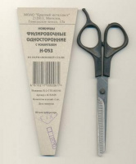 | Н053 | 236.70 |  |  | Изображение
 | Ножницы филиров.170мм |  |  |  | 236.70 | шт | 69 | Изображение
 | Ножницы филиров.2-х стор.остр.165мм | Ножницы филиров.2-х стор.остр.165мм | 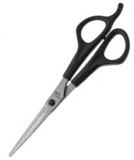 | Н073 | 218.10 |  |  | Изображение
 | Ножницы филиров.2-х стор.остр.165мм |  |  |  | 218.10 | шт | 42 | Изображение
 | Ножницы школьные S220655 Maxwell premium, 140 мм | Ножницы школьные S220655 Maxwell premium, 140 мм |  | S220655 | 86.67 |  |  | Изображение
 | Ножницы школьные S220655 Maxwell premium, 140 мм |  |  |  | 86.67 | шт | 115 | Изображение
 | Ножницы школьные Н039: длина ножниц 130мм | Ножницы школьные Н039: длина ножниц 130мм |  | Н039 | 110.00 |  |  | Изображение
 | Ножницы школьные Н039: длина ножниц 130мм |  |  |  | 110.00 | шт | 54 | Изображение
 | Ножницы-кусачки с обратным ходом 10 см/4" Hobby&Pro 590014 | Ножницы-кусачки с обратным ходом 10 см/4" Hobby&Pro 590014 | 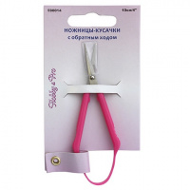 | 7718238 | 97.11 |  |  | Изображение
 | Ножницы-кусачки с обратным ходом 10 см/4" Hobby&Pro 590014 |  |  |  | 97.11 | шт | 39 | Изображение
 | Точилка для ножей и ножниц Hobby&Pro 590910 | Точилка для ножей и ножниц Hobby&Pro 590910 |  | 7718241 | 152.09 |  |  | Изображение
 | Точилка для ножей и ножниц Hobby&Pro 590910 |  |  |  | 152.09 | шт | 1 | Изображение
 | Универсальные ножницы TITANIUM, 18 см, 7 дюймов | Универсальные ножницы TITANIUM, 18 см, 7 дюймов |  | 610551 | 535.44 |  |  | Изображение
 | Универсальные ножницы TITANIUM, 18 см, 7 дюймов |  |  |  | 535.44 | шт | 5 | Изображение

